Hoja1

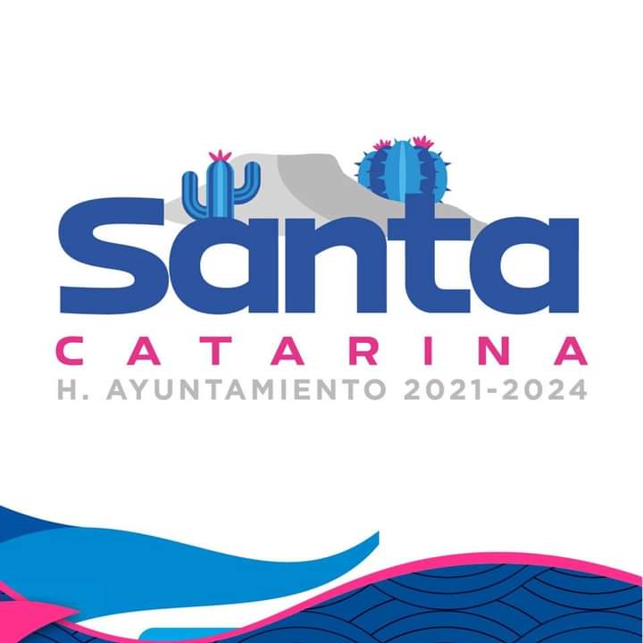
MUNICIPIO DE SANTA CATARINA
FORMATO DE PROGRAMAS CON RECURSOS CONCURRENTE POR ORDEN DE GOBIERNO
CUARTO TRIMESTRE 2022

NOMBRE DEL PROGRAMA | FEDERAL |  | ESTATAL |  | MUNICIPAL |  | OTROS |  | MONTO TOTAL
 | DEPENDENCIA/ ENTIDAD | APORTACION (MONTO) | DEPENDENCIA/ ENTIDAD | APORTACION (MONTO) | DEPENDENCIA/ ENTIDAD | APORTACION (MONTO) | DEPENDENCIA/ ENTIDAD | APORTACION (MONTO)
Fortalecimiento a la Transversalidad de la Perspectiva de Género | Municipio de Santa Catarina | 154,000.00 |  |  |  |  |  |  | 154,000.00
Fortalecimiento a la Transversalidad de la Perspectiva de Género | Municipio de Santa Catarina | 10,000.00 |  |  |  |  |  |  | 10,000.00
Fortalecimiento a la Transversalidad de la Perspectiva de Género | Municipio de Santa Catarina | 32,000.00 |  |  |  |  |  |  | 32,000.00
Fortalecimiento a la Transversalidad de la Perspectiva de Género | Municipio de Santa Catarina | 4,000.00 |  |  |  |  |  |  | 4,000.00

